将来の財政負担額
 | 36. 将来にわたる債務（人口１人当たり）

 | 時点 2016(H28)年度（毎年） |  |  |  |  |  |  | 平 均 値 |  |  |  | 406,634
 | 単位 円 |  |  |  |  |  |  | 標準偏差 |  |  |  | 146,993
 | 市町村名 | 指標 | 順位 |  | #REF! | 備考 | 市町村名 | 指標 | 順位 |  | #REF! | 備考

 | 市町村平均 | 406,634 |  | － |  |  | 八街市 | 294,336 |  | 41
 | 千葉市 | 832,643 |  | 1 |  |  | 印西市 | 284,824 |  | 44
 | 銚子市 | 534,062 |  | 8 |  |  | 白井市 | 437,852 |  | 19
 | 市川市 | 164,239 |  | 54 |  |  | 富里市 | 380,488 |  | 29
 | 船橋市 | 361,157 |  | 34 |  |  | 南房総市 | 732,421 |  | 3
 | 館山市 | 452,155 |  | 16 |  |  | 匝瑳市 | 482,430 |  | 14
 | 木更津市 | 314,510 |  | 39 |  |  | 香取市 | 532,363 |  | 9
 | 松戸市 | 248,226 |  | 48 |  |  | 山武市 | 394,249 |  | 26
 | 野田市 | 373,658 |  | 31 |  |  | いすみ市 | 476,331 |  | 15
 | 茂原市 | 451,109 |  | 17 |  |  | 大網白里市 | 341,445 |  | 37
 | 成田市 | 514,119 |  | 11 |  |  | 酒々井町 | 251,237 |  | 47
 | 佐倉市 | 208,228 |  | 51 |  |  | 栄町 | 376,360 |  | 30
 | 東金市 | 426,453 |  | 21 |  |  | 神崎町 | 381,627 |  | 28
 | 旭市 | 420,616 |  | 22 |  |  | 多古町 | 245,519 |  | 49
 | 習志野市 | 331,675 |  | 38 |  |  | 東庄町 | 227,807 |  | 50
 | 柏市 | 308,843 |  | 40 |  |  | 九十九里町 | 525,599 |  | 10
 | 勝浦市 | 496,102 |  | 12 |  |  | 芝山町 | 398,054 |  | 24
 | 市原市 | 189,849 |  | 52 |  |  | 横芝光町 | 553,267 |  | 7
 | 流山市 | 348,670 |  | 35 |  |  | 一宮町 | 290,093 |  | 43
 | 八千代市 | 369,222 |  | 32 |  |  | 睦沢町 | 804,737 |  | 2
 | 我孫子市 | 290,231 |  | 42 |  |  | 長生村 | 341,569 |  | 36
 | 鴨川市 | 720,515 |  | 4 |  |  | 白子町 | 384,874 |  | 27
 | 鎌ケ谷市 | 396,769 |  | 25 |  |  | 長柄町 | 449,949 |  | 18
 | 君津市 | 186,034 |  | 53 |  |  | 長南町 | 622,182 |  | 5
 | 富津市 | 364,117 |  | 33 |  |  | 大多喜町 | 494,125 |  | 13
 | 浦安市 | 409,870 |  | 23 |  |  | 御宿町 | 432,038 |  | 20
 | 四街道市 | 269,874 |  | 46 |  |  | 鋸南町 | 565,597 |  | 6
 | 袖ケ浦市 | 273,923 |  | 45

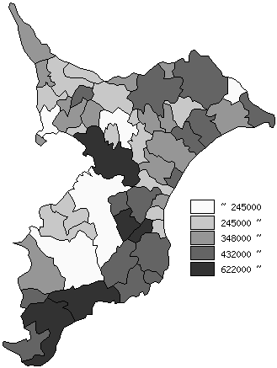
 | 市町村平均の推移
平成24年度 | 365716
平成25年度 | 375437
平成26年度 | 383334
平成27年度 | 393074
平成28年度 | 406634

《備 考》 ・資料出所 総務省「市町村別決算状況調」 ・算出方法 (地方債現在高＋債務負担行為未払残高)÷住民基本台帳人口(H29.1.1)

